Worksheet
产品图片 | 条形码 | 网店名称 | 厂家货号 | 供应商 | 客诉问题点 | 问题点分析 | 问题点处理方案 | 最后问题批次到货日期 | 客诉首次反馈日期 | 客户ID（多个排序按反馈时间由早及晚) | 问题图片1 | 问题图片2 | 问题图片3 | 问题图片4 | 备注1 | 备注2 | 备注3 | 备注4
 | 检测 | 检测报告 |  | step |  |  |  | 2019-11-03 04:17:33 | 2019-11-03 04:17:33
 | CY0218 | 到货 | 南京展厅 | Asiades/Hongkong/limited | 测试 | 测试 | 测试 | 2018-03-01 | 2019-10-02 | 测试 |  |  |  |  | 第一步 | 第二部 | 第三步 | 第四步
 | CY0218 | 到货 | SC-3428HQ | Asiades/Hongkong/limited | 测试 | 测试 | 测试 | 2018-02-01 | 2019-10-02 | 测试 |  |  |  |  | 第一步 | 第二部 | 第三步 | 第四步
 | CCY0276 | 温莎椅 | 0001 | 人友 | 颜色色差 | 工艺不同 | 视客户情况顶多 | 2019-11-03 01:07:14 | 2019-11-03 01:07:14 | 撒反对
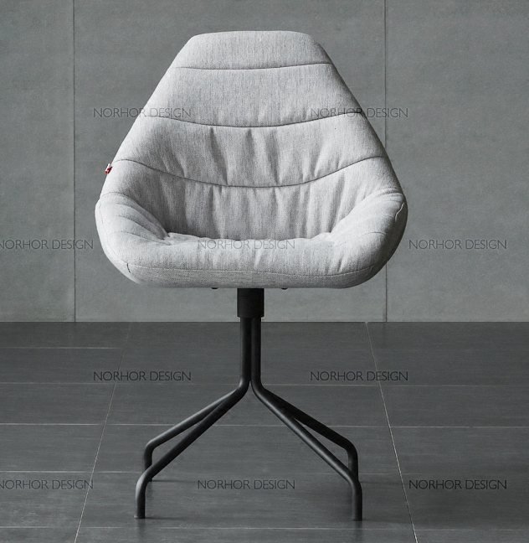 | CY0218 | Will餐椅 | SC-3428HQ | Asiades/Hongkong/limited | 测试 | 测试 | 测试 | 2018-01-01 | 2019-10-02 | 测试 | 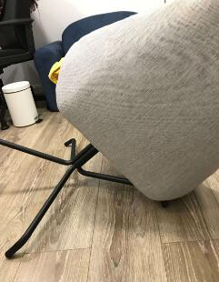 |  |  |  | 第一步 | 第二部 | 第三步 | 第四步
 | CY0217 | Will餐椅 | SC-3427HQ | Asiades/Hongkong/limited | 测试 | 测试 | 测试 | 2019-09-10 | 2019-10-01 | 测试 |  |  |  |  | 第一步 | 第二部 | 第三步 | 第四步
 | cz0415 | 餐桌 | legnatec | legnatec | 杜锋杜锋 d'f'da's'f'd's'f | 地方都是f's'd's | f的发生ds | 2019-10-30 06:12:57 | 2019-10-30 06:12:57 |  |  |  |  |  | 顶顶顶顶顶 | 顶顶顶顶顶 | 地方大师傅 | 第三方阿迪斯

